Sheet6
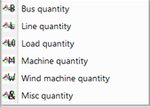
'VV' | 'VV' | LOAD | PLOD 153[MID230 230.00]1
'NN' | 'NN' | STATEVAR | VAR 108
'NN' | 'NN' | STATEVAR | STATE 64
ZZ | BRANCH' | BRANCH' | POWR 201 TO 202 CKT '1 ' | get_circuit_id
'XX' | 'XX' | MACHINE | ANGL 206[URBGEN 18.000]1
'YY' | 'YY' | BUS | VOLT 3001 [MINE 230.00]

